写真
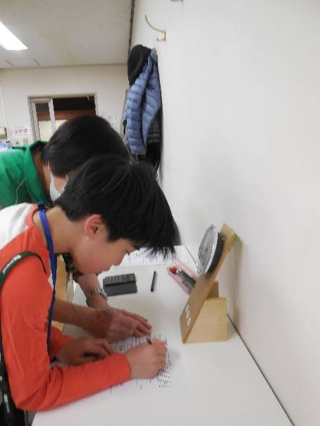
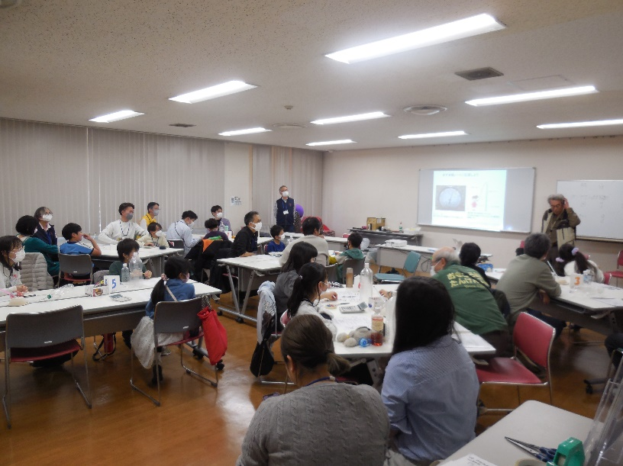
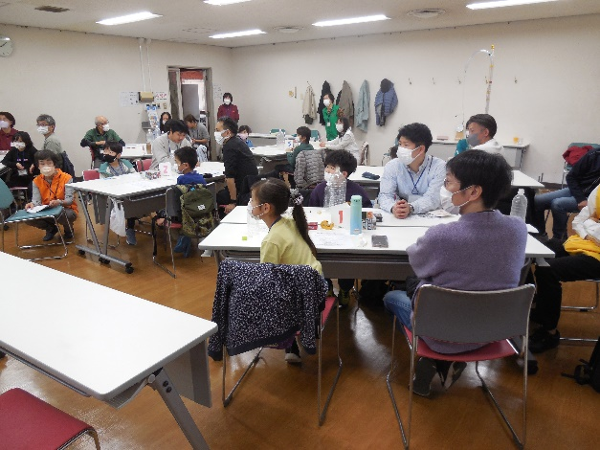
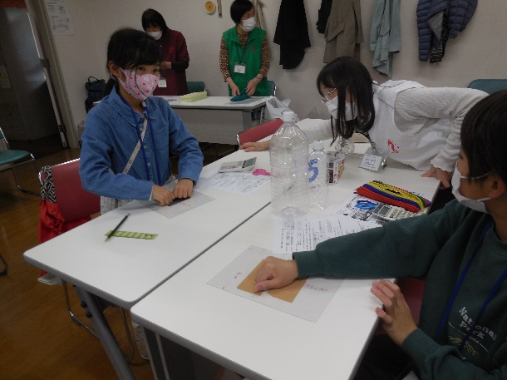
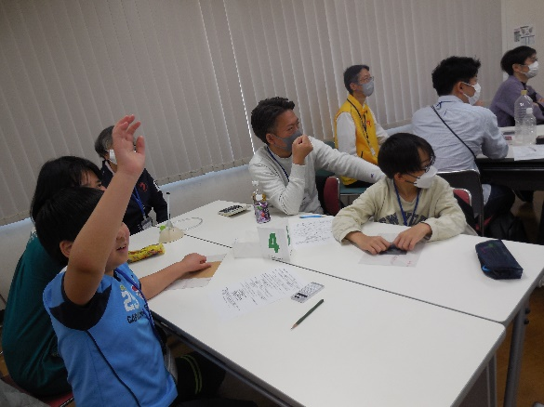
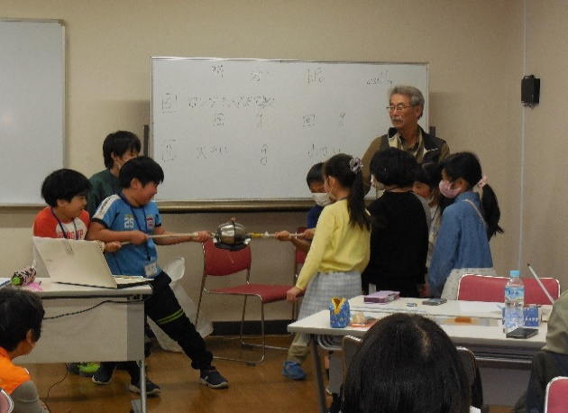
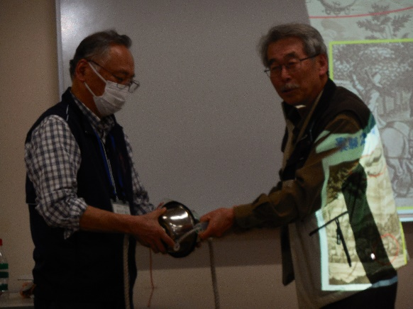
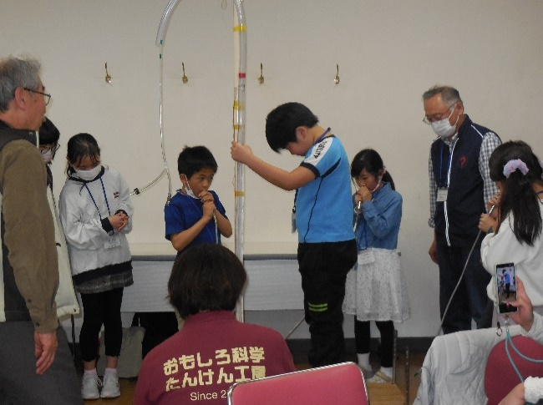
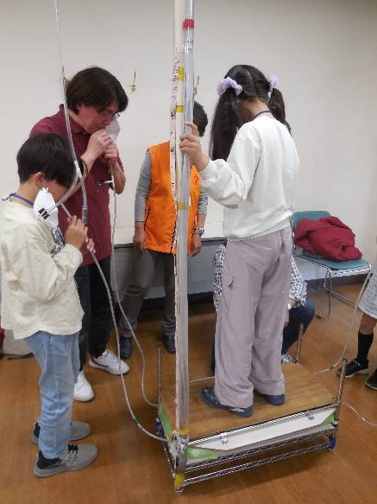
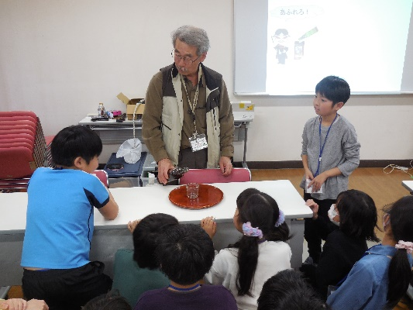
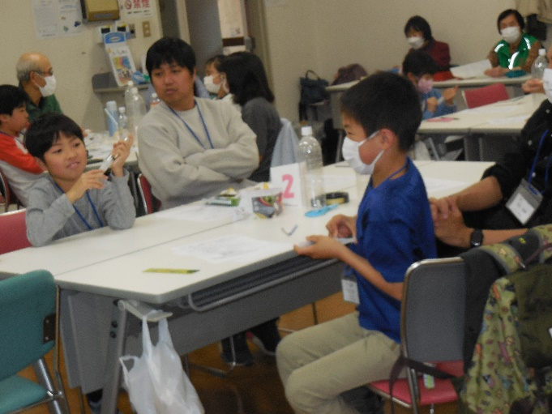
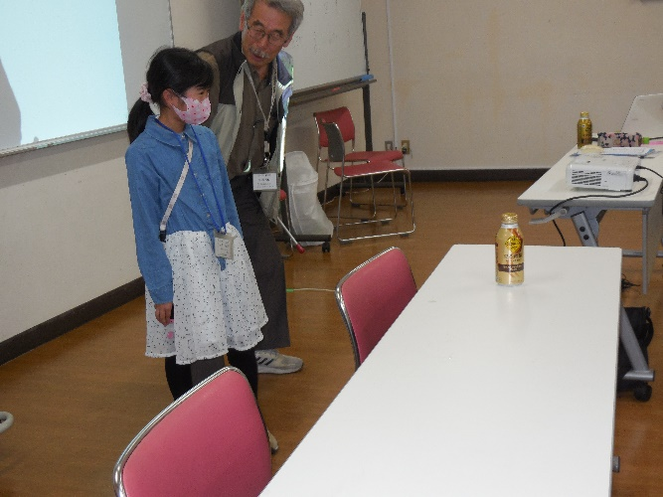
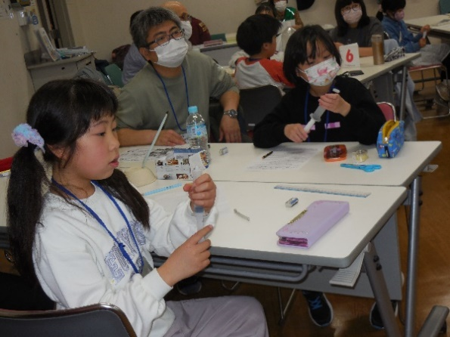
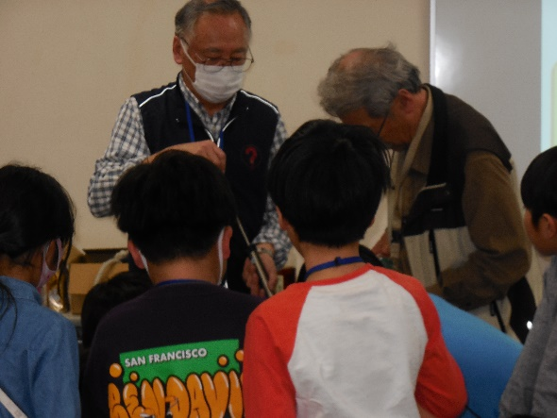
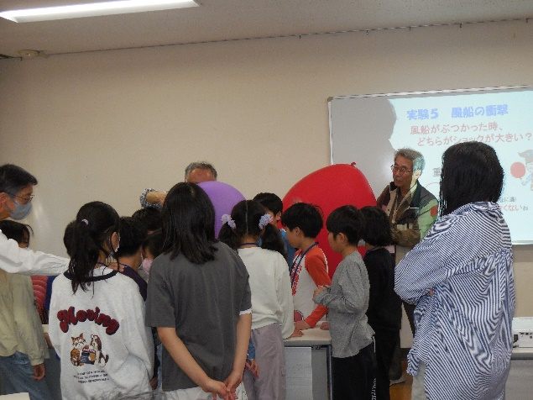
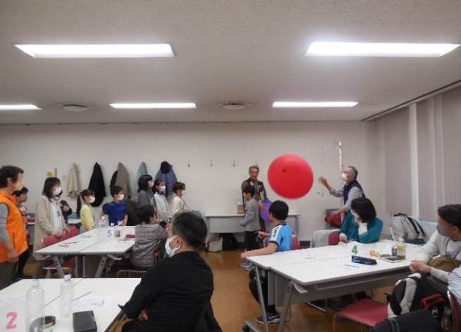
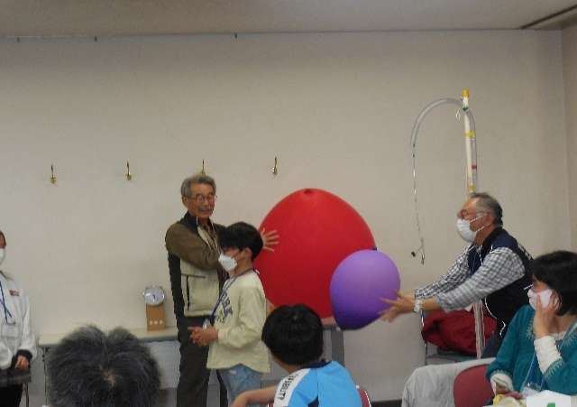
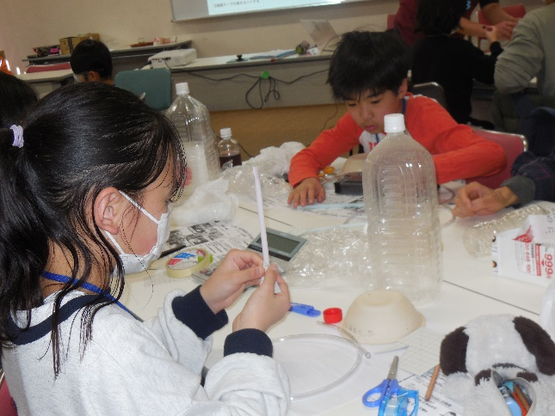
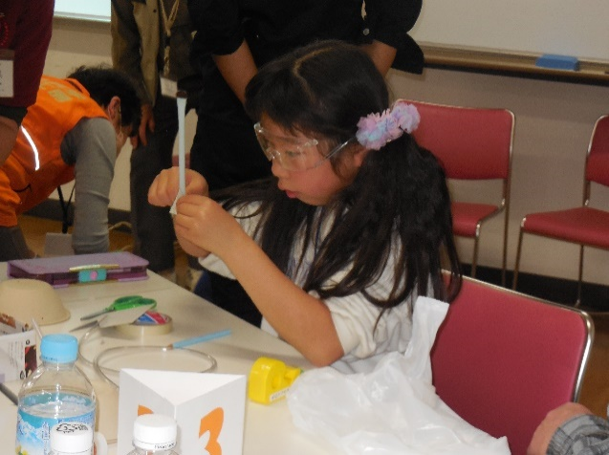
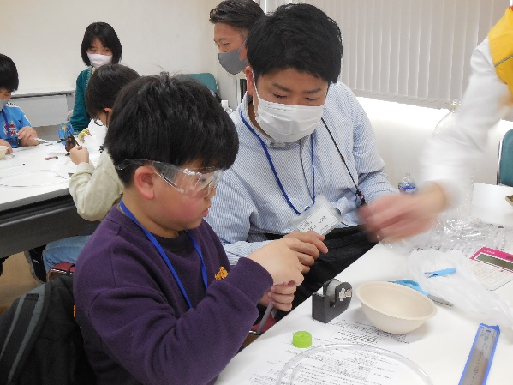
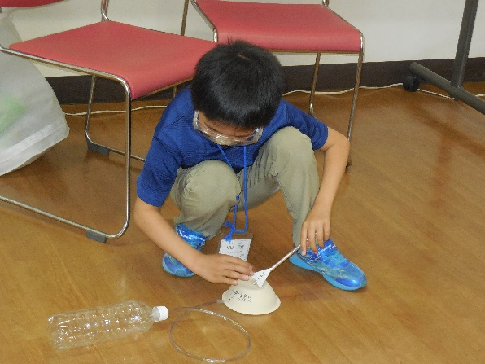
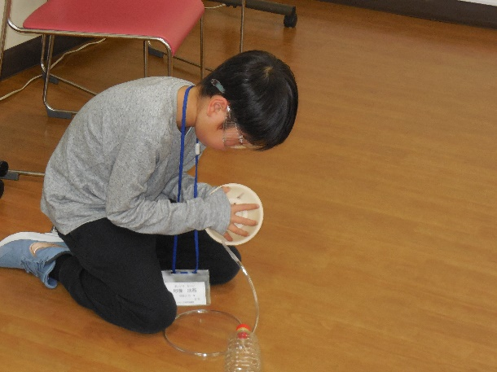
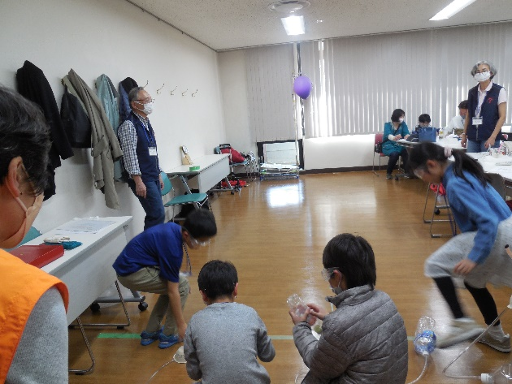
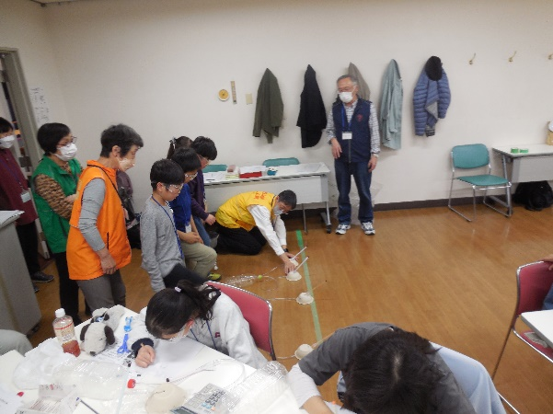
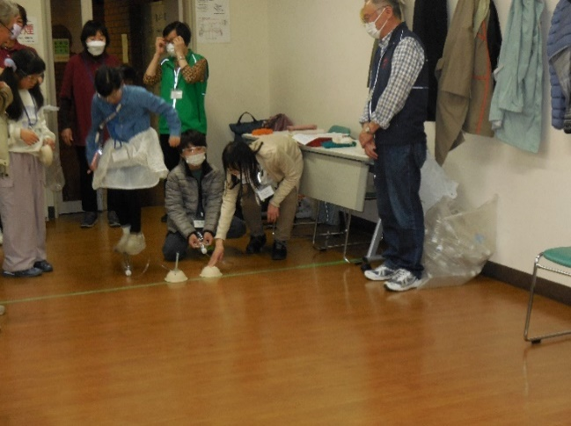
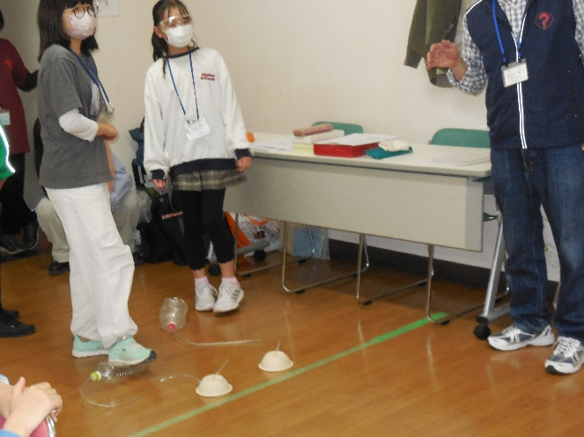
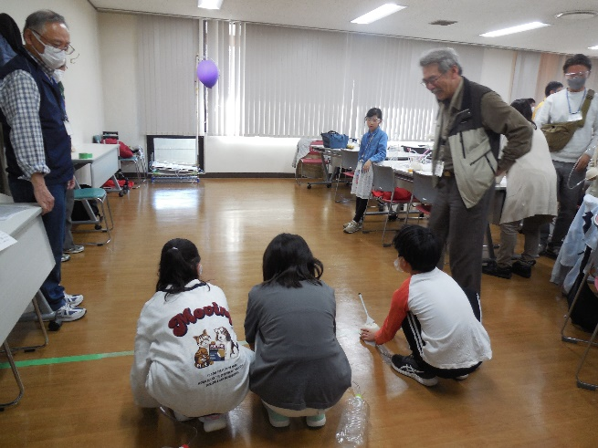

気圧を記録 全体1
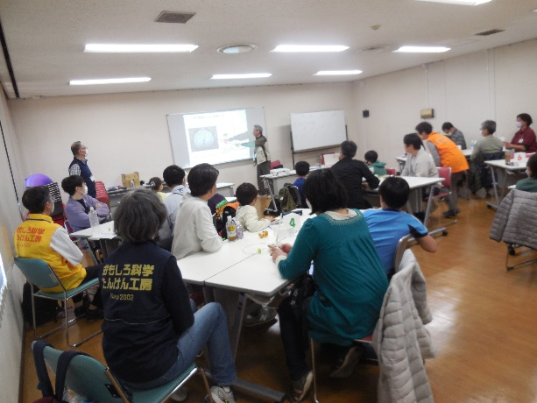

全体2 全体3

実験1 したじきはがし

空気を入れている？（吸引減圧）
実験2 マグデブルグの半球

みんなの息で、ともだちを持ち上げよう

マジックショ－タイム
あふれない水
実験3 「注射器」で実験してみよう 1

実験3「注射器」で実験してみよう 2
マジックショータイム カンよつぶれなさい

実験4 気体の質量測定 実験5 風船の衝撃 1 大（赤）と小（紫）の風船の重さ

実験5 風船の衝撃 2 実験5 風船の衝撃 3

「ストロ－ロケット」の工作 1 「ストロ－ロケット」の工作 2

「ストロ－ロケット」の工作 3 試しに飛ばす

発射台の穴の位置を変えてみる 本番 1 風船にむかって打ち上げる

本番2 ４人同時が限界？
本番 3 2Ｌペットボトルを両足でつぶすと
３年生でもよく飛ぶが、あぶない

本番4 ５年生は冷静に一人命中 もう一人もニアピン
発射後の矢の軌道の観察をして修正できていた

本番5 ４時になったので、ラストチャンス

